Poc.strana
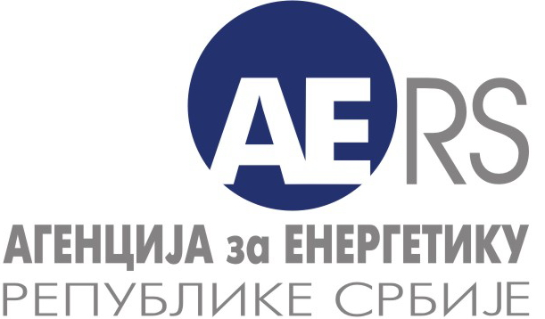

АГЕНЦИЈА ЗА ЕНЕРГЕТИКУ РЕПУБЛИКЕ СРБИЈЕ

Делатност: | УПРАВЉАЊЕ ОРГАНИЗОВАНИМ ТРЖИШТЕМ ЕЛЕКТРИЧНЕ ЕНЕРГИЈЕ
 | Остварен обим трговине и сатне цене

Назив енергетског субјекта:
Седиште и адреса:

Период извештавања (т): |  | 2017

Особа за контакт:

Подаци за контакт: | * Телефон:

 | * Телефакс:

 | * Електронска пошта:

Датум обраде:

Напомена:
Тражени подаци се уносе у ћелије обојене жутом бојом

Период извештавања је период од почетка године до краја календарског месеца

